アカウント作成
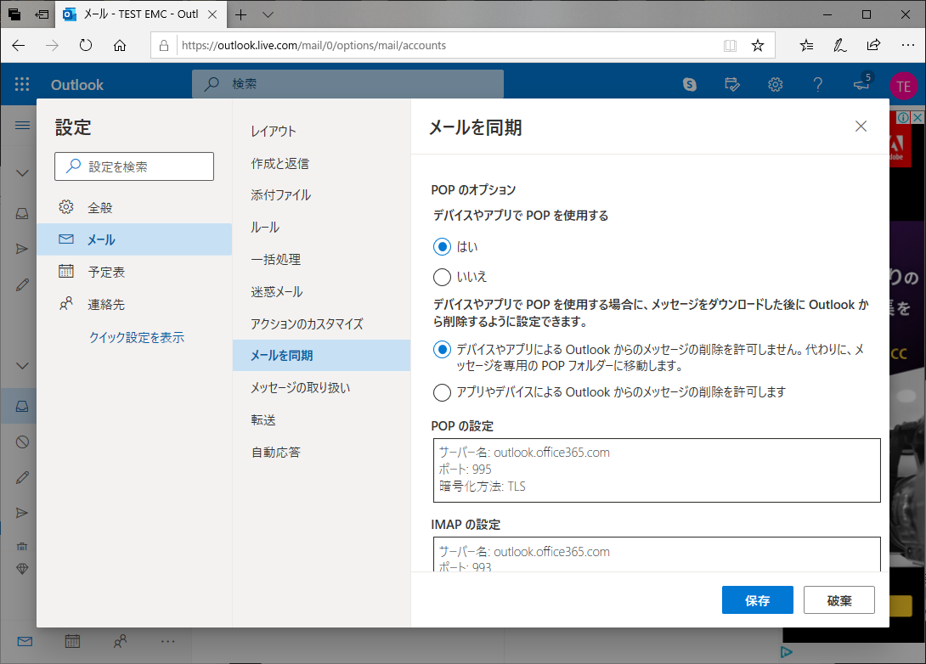
※tôi giải thích bằng page tiếng nhật
１．Mở Outlook.com clịck 「作成」(tạo)
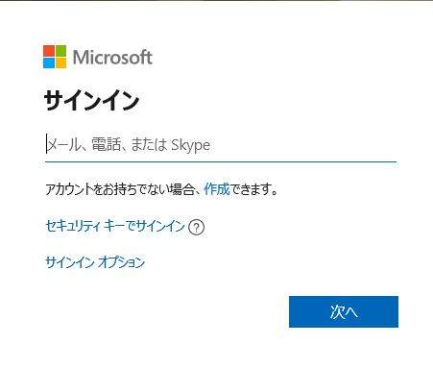

２．Input mail address dùng cho POP click 次へ next
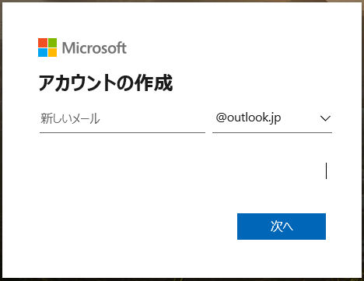

３．Input pass -> next
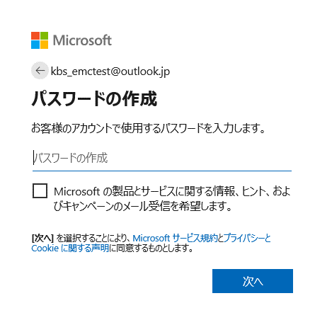

４．Input name -> next
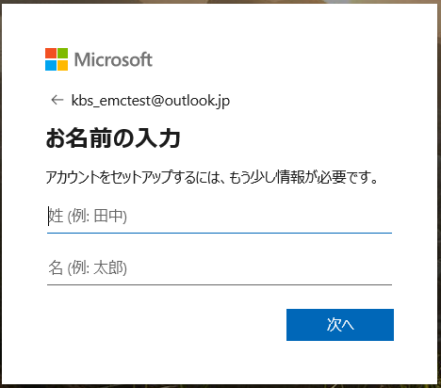

５．Input ngày tháng năm sinh -> next
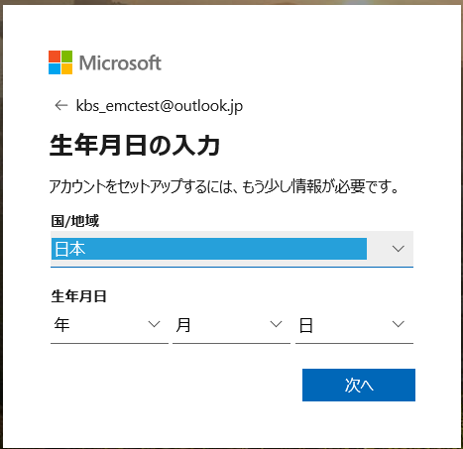

６．Input chữ -> next
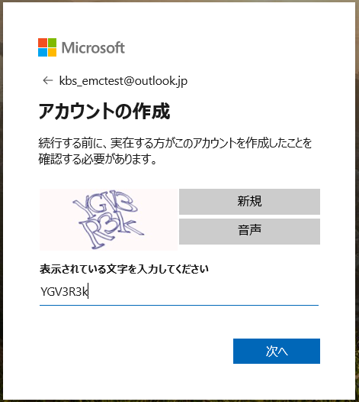

７．Khi tạo xong account , mở page này
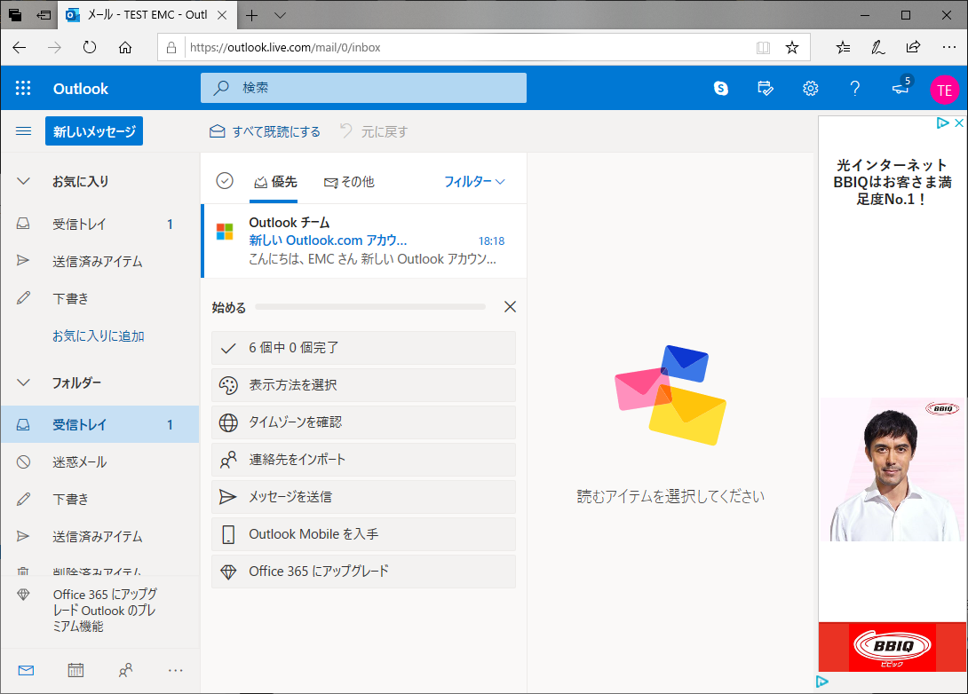

８．Click btn 設定 (thiết lập) click 「Outlookのすべての設定を表示」
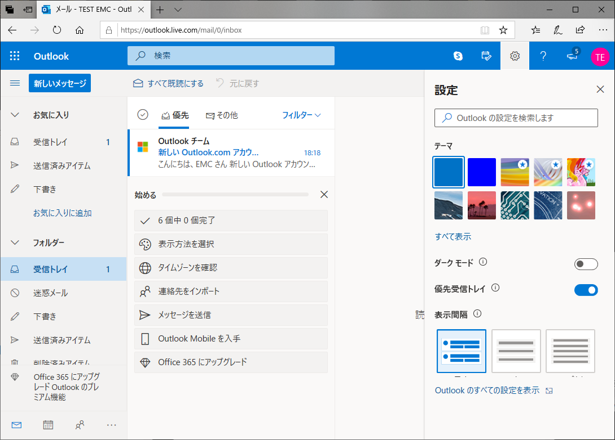

９．Chọn 「メールを同期」 ở option của POP chọn 「はい」rồi click save 「保存」

config設定
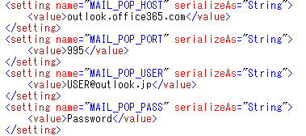
nội dung setup config
 | MAIL_POP_HOST：「outlook.office365.com」cố định
 | MAIL_POP_PORT：「995」cố định
 | MAIL_POP_USER： account đã tạo ở 「２．」 của sheet tạo account
 | MAIL_POP_PASS： pass đã tạo ở mục 「３．」 ở sheet tạo account

